PASAPORTE
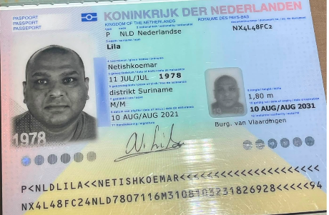

 |  | Nombre
Nombre | Netishkoemar | Apellido
Apellido | Lila
Género | Masculino | Género: .
Pasaporte | NX4L48FC2 | Pasaporte
Fecha de nacimiento | 11/07/1978 | Fecha de nacimiento
Edad | 48 | Edad
Estado civil |  | Estado civil
Dirección |  | Dirección
Nacionalidad y domicilio: |  | Nacionalidad y domicilio:
Email: |  | Email:
Teléfono | 597 841-6002 | Teléfono
Profesión |  | Profesión
RH |  | RH
Seguro |  | Seguro
Peso |  | Peso
Altura |  | Altura
Idioma | Holandes | Idioma

Salud | Acumulación perianal con fístulas secundarias debido a la ingestión accidental de un hueso de 6 cm, que fue extraído quirúrgicamente mediante dos incisiones de 6 cm debajo de las nalgas. El paciente refiere que las heridas quirúrgicas no están cicatrizando bien.
 | Diagnóstico primario: Absceso perianal ventral con fístula transesfinteriana compleja (fístula anterior/ventral ramificada bilateral en forma de herradura).
 | El paciente desea que se le repare esta afección y quiere someterse a una segunda opinión con especialistas para Realícese estos procedimientos en Colombia y goce de una salud perfecta.
 | FUE OPERADO EN MARZO A FINALES Y PRINCIPIOOS DE ABRIL..
 | 5. DIABETES MELLITUS TIPO 2. EN TRATAMIENTO CON METFORMINA UNA VEZ AL DÍA.

CONFIRMACION
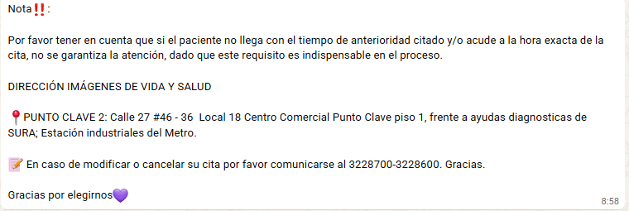
RESONANCIA ABDOMEN Y PÉLVIS SIMPLE

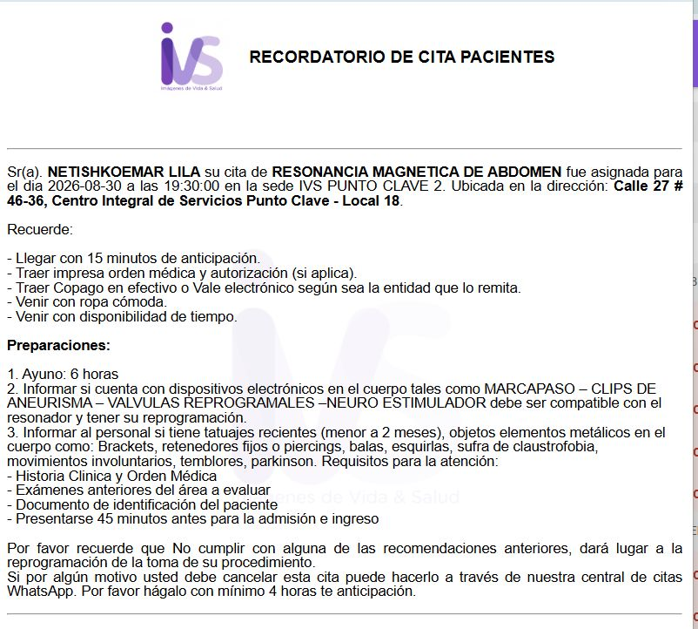

 | CALLE 27 # 46 - 36 LOCAL 18

PAGOS
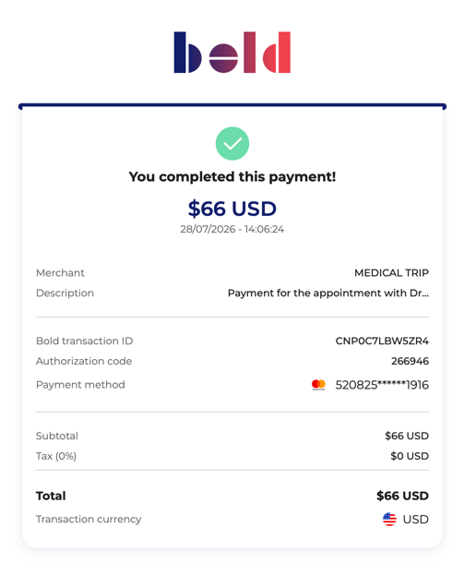
CITA VIRTUAL DR MARCOS YEPES

VUELO+HOTEL+SIM CARD
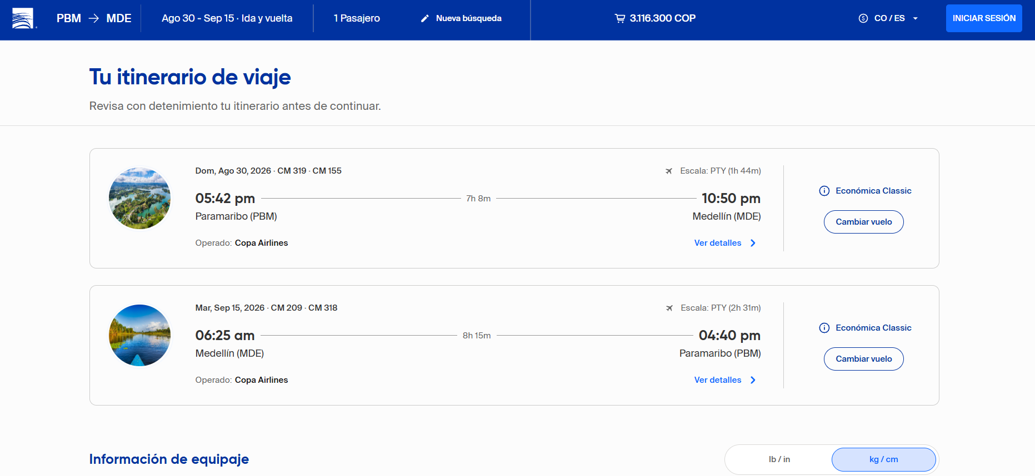
VUELO TENTATIVO PARA ORGANIZAR ITINERARIO

